Feuil1
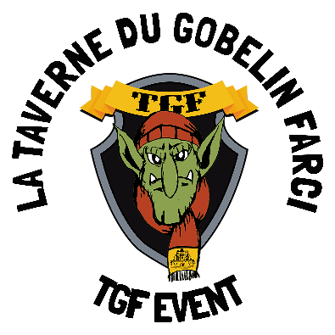
 |  |  |  |  |  | 12↓
 |  |  |  |  |  |  |  |  |  |  |  | 1 | Brille en haut du sapin
 |  |  |  |  |  |  |  |  | 15↓ | 16↓ |  | 2 | Celui de Noël a 24 cases
 |  |  |  |  |  |  |  |  |  |  |  | 3 | Endroit où tu peux voir des animaux en cage
 |  |  | 1→ |  |  |  |  |  |  |  |  | 4 | On s’assoit dessus pour glisser sur la neige
 |  |  |  |  | 11↓ |  |  |  |  |  |  | 5 | On les ouvre à Noël
 |  |  |  | 2→ |  |  |  |  |  |  |  | 6 | Elles sonnent à l’église le soir de Noël
 |  | 3→ |  |  |  |  |  |  |  |  |  | 7 | Dessert de Noël qui à la forme d’un morceau de bois
 |  |  |  |  |  |  |  |  |  |  |  | 8 | Tombe en hiver
 |  |  | 4→ |  |  |  |  |  |  |  |  | 9 | Décoration qu’on allume avec un briquet ou des allumettes
 |  |  |  |  |  |  |  | 5→ |  |  |  | 10 | Maison dans laquelle on met les santons
 |  |  |  |  |  | 13↓ | 14↓ |  |  |  |  | 11 | Partie que l’on ne mange pas dans les huîtres et les escargots
 |  |  | 6→ |  |  |  |  |  |  |  |  | 12 | Chocolat ou pâte de fruit emballé dans un papier doré
 |  |  |  | 10↓ |  |  |  |  |  |  |  | 13 | Dorée sur la tête d’un roi, elle est faite de branches de sapin à Noël
 |  |  |  |  |  |  |  |  |  |  |  | 14 | Arbre décoré pour les fêtes
 | 9↓ |  |  |  |  |  |  |  |  |  |  | 15 | Il aide le père Noël à préparer les cadeaux
7→ |  |  |  |  |  |  |  |  |  |  |  | 16 | Décorations qui font le tour du sapin

 |  |  |  |  |  |  |  |  |  |  | Phrase secrète :
 |  | 8→
 |  |  |  |  |  |  |  |  |  |  |  |  |  | ?

